Лист2
добавить подсказку про диаметр клапана | 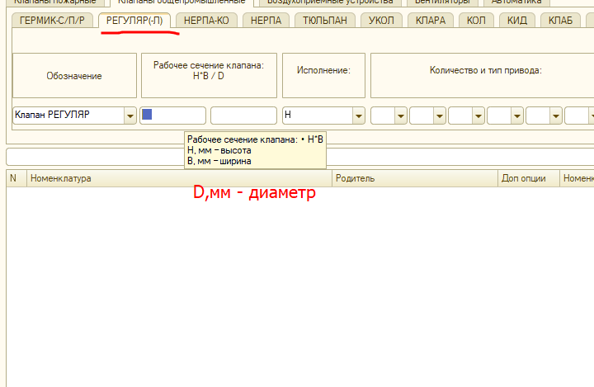
убрать лишнее | 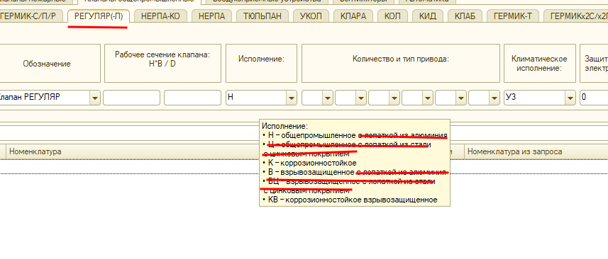
убрать артефакты "1", "2" | 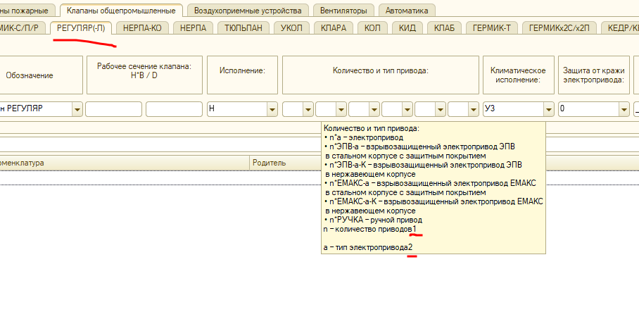
убрать лишнее

